Etusivu
RAKENNUSLIITTO
ilmastointialan urakkahinnoittelun mittauspöytäkirja

Urakkapöytäkirja
Pyöreät kanavat ja osat
Tarkastusluukku, ulkosäleiköt
Ilmastointialan urakanmittausohjelma 2025 - 2028
Suorakaidekanavat
Venttiilit
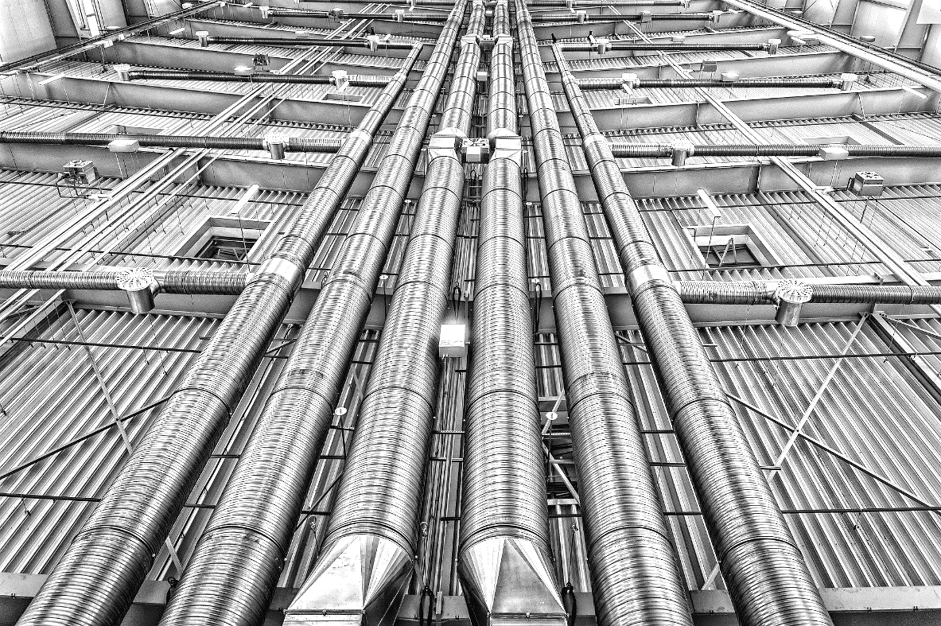
Ilmanvaihtokoneet, koneosat
Pienkojeet
Kiertoilmakojeet, palkit ja paneelit
Aksiaalipuhaltimet |  |  |  |  |  | Urakkatunnit
Huippuimuri, LV-Piippu |  |  |  |  |  | Välipohjat
Vaativuus, olosuhdelisät |  |  |  |  |  | Etumieslisä
Normitunteina sovitut |  |  |  |  |  | Jakolista
Osien teko |  |  |  |  |  | NHK-muuttuu kesken urakan

Lisätiedot Rakennusliitto
Niko Räsänen
0405087731/ niko.rasanen@rakennusliitto.fi
Ohjelma perustuu:
Vuosien 2025 - 2028 Talotekniikka-alan
Lvi-toimialan työehtosopimukseen

 |  |  |  |  |  |  |  |  |  |  |  |  |  |  |  |  | Päivitetty 1.10.2025
 |  |  |  |  |  |  |  |  | Etusivu

Ilmastointialan urakkamittauspöytäkirja

 |  |  |  |  |  |  |  |  |  |  |  |  | Päivämäärä

Työnantaja |  |  |  |  |  |  |  |  |  |  |  |  | Työnumero

Työmaa |  |  |  |  |  |  |  |  |  |  |  |  | Välimittaus

Etumies |  |  |  |  |  |  |  |  |  |  |  |  | Loppumittaus

Etumies
 |  |  |  |  |  |  |  |  |  |  | Perusnormitunnit |  |  |  |  | 0.00 |  | NH

 |  |  |  |  |  |  |  |  |  |  | Vaativuus ja olosuhdelisät |  |  |  |  | 0.00 |  | NH

 | Kuittaus
 |  |  |  |  |  |  |  |  |  |  | Normitunteina sovitut |  |  |  |  | 0.00 |  | NH
 | Työnantaja
 |  |  |  |  |  |  |  |  |  |  | Osien teko |  |  |  |  | 0.00 |  | NH
 | Työntekijä
 |  |  |  |  |  |  |  |  |  |  | Saneerauslisä % |  |  |  |  | 0.00 |  | NH
 |  |  |  |  |  |  |  |  |  |  | Normituntien summa |  |  |  |  | 0.00 |  | NH

Mom. 1. |  | PYÖREÄT KANAVAT JA OSAT |  |  |  |  |  |  | Etusivu

Halkai-sija |  | 1 |  |  | 2 |  |  | 3 |  |  | 4 |  |  | 5 |  |  | 6
 |  |  |  | - 50 mm |  |  | 50 - mm
D cm | NH | m | NH | NH | m | NH | NH | m | NH | NH | KPL | NH | NH | KPL | NH | NH | KPL | NH
-125 | 0.18 | 0.0 | 0.00 | 0.37 | 0.0 | 0.00 | 0.58 | 0.0 | 0.00 | 0.18 | 0 | 0.00 | 0.48 | 0 | 0.00 | 1.98 | 0 | 0.00
-200 | 0.21 | 0.0 | 0.00 | 0.40 | 0.0 | 0.00 | 0.63 | 0.0 | 0.00 | 0.30 | 0 | 0.00 | 0.53 | 0 | 0.00 | 1.98 | 0 | 0.00
250 | 0.25 | 0.0 | 0.00 | 0.48 | 0.0 | 0.00 | 0.75 | 0.0 | 0.00 | 0.35 | 0 | 0.00 | 0.58 | 0 | 0.00 | 1.98 | 0 | 0.00
315 | 0.28 | 0.0 | 0.00 | 0.60 | 0.0 | 0.00 | 0.93 | 0.0 | 0.00 | 0.44 | 0 | 0.00 | 0.75 | 0 | 0.00 | 1.98 | 0 | 0.00
400 | 0.32 | 0.0 | 0.00 | 0.68 | 0.0 | 0.00 | 1.06 | 0.0 | 0.00 | 0.53 | 0 | 0.00 | 0.96 | 0 | 0.00 | 2.84 | 0 | 0.00
500 | 0.41 | 0.0 | 0.00 | 0.84 | 0.0 | 0.00 | 1.34 | 0.0 | 0.00 | 0.67 | 0 | 0.00 | 1.03 | 0 | 0.00 | 2.84 | 0 | 0.00
630 | 0.54 | 0.0 | 0.00 | 1.08 | 0.0 | 0.00 | 1.69 | 0.0 | 0.00 | 0.80 | 0 | 0.00 | 1.46 | 0 | 0.00 | 2.84 | 0 | 0.00
800 | 0.60 | 0.0 | 0.00 | 1.30 | 0.0 | 0.00 | 2.04 | 0.0 | 0.00 | 1.07 | 0 | 0.00 | 1.98 | 0 | 0.00 | 3.97 | 0 | 0.00
1000 | 1.02 | 0.0 | 0.00 | 1.60 | 0.0 | 0.00 | 2.48 | 0.0 | 0.00 | 1.34 | 0 | 0.00 | 2.65 | 0 | 0.00 | 3.97 | 0 | 0.00
1250 | 1.34 | 0.0 | 0.00 | 1.98 | 0.0 | 0.00 | 2.92 | 0.0 | 0.00 | 1.79 | 0 | 0.00 | 3.44 | 0 | 0.00 | 3.97 | 0 | 0.00
 |  | NH | 0.0 |  | NH | 0.0 |  | NH | 0.0 |  | NH | 0.0 |  | NH | 0.0 |  | NH | 0.0

 |  |  |  |  |  | Halkai-sija |  | 7 |  |  | 8 |  |  | 9 |  |  | 10

1. Eristämätön kanava |  |  |  |  |  | D cm | NH | KPL | NH | NH | KPL | NH | NH | KPL | NH | NH | KPL | NH
2. Eristetty kanava ÄE, LE, PE - 50 mm |  |  |  |  |  | -125 | 0.37 | 0 | 0.00 | 0.28 | 0 | 0.00 | 0.70 | 0 | 0.00 | 0.23 | 0 | 0.00
3. Eristetty kanava ÄE, LE, PE 50 - mm |  |  |  |  |  | -200 | 0.40 | 0 | 0.00 | 0.30 | 0 | 0.00 | 0.75 | 0 | 0.00 | 0.26 | 0 | 0.00
4. Eristämätön MY, KY, TY, LKP, TULPPA, EP, |  |  |  |  |  | 250 | 0.48 | 0 | 0.00 | 0.36 | 0 | 0.00 | 0.90 | 0 | 0.00 | 0.31 | 0 | 0.00
ulkoliitin kanavasta alle 1m, SP; YHDEPL |  |  |  |  |  | 315 | 0.60 | 0 | 0.00 | 0.45 | 0 | 0.00 | 1.13 | 0 | 0.00 | 0.35 | 0 | 0.00
5. Eristetty KY, TY, MY, LKP, TP, EP, |  |  |  |  |  | 400 | 0.68 | 0 | 0.00 | 0.51 | 0 | 0.00 | 1.28 | 0 | 0.00 | 0.40 | 0 | 0.00
JATKO |  |  |  |  |  | 500 | 0.85 | 0 | 0.00 | 0.63 | 0 | 0.00 | 1.58 | 0 | 0.00 | 0.51 | 0 | 0.00
6. Ulospuhallinhajoittaja, Esim Eyma |  |  |  |  |  | 630 | 0.96 | 0 | 0.00 | 0.80 | 0 | 0.00 | 2.00 | 0 | 0.00 | 0.68 | 0 | 0.00
7. Äänenvaimennin |  |  |  |  |  | 800 | 1.30 | 0 | 0.00 | 0.97 | 0 | 0.00 | 2.43 | 0 | 0.00 | 0.75 | 0 | 0.00
8. Eristämätön Haara, saapasosa |  |  |  |  |  | 1000 | 1.59 | 0 | 0.00 | 1.18 | 0 | 0.00 | 2.90 | 0 | 0.00 | 1.28 | 0 | 0.00
9. Eristetty haara, saapasoasa |  |  |  |  |  | 1250 | 1.87 | 0 | 0.00 | 1.33 | 0 | 0.00 | 3.33 | 0 | 0.00 | 1.68 | 0 | 0.00
10. Suutinkanava |  |  |  |  |  |  |  | NH | 0.0 |  | NH | 0.0 |  | NH | 0.0 |  | NH | 0.0

 |  |  |  |  |  |  |  |  |  |  |  |  |  |  | Sivun | NH | 0.00

 |  |  |  |  |  |  |  |  | Etusivu

Mom. 1. |  | PYÖREÄT KANAVAT JA OSAT

TARKASTUSLUUKKU (kantikas ja pyöreä) |  |  |  |  |  |  |  |  | KANTIKAS ULKOSÄLEIKKÖ * |  |  |  |  | PALO-OSASTOINNISTA JOHTUVA LISÄKANNAKOINTI

 |  |  | Kanava | NH | KPL | NH |  |  | Koko |  | NH/kpl | KPL | NH |  | NH/kpl | KPL | NH
 | Eristämätön |  | -400 | 0.43 | 0 | 0.00 |  |  | 0,10 - 0,15 |  | 0.96 | 0 | 0.00 |  | 0.10 | 0 | 0.00
 | Eristetty |  | -400 | 0.86 | 0 | 0.00 |  |  | 0,16 - 0,19 |  | 1.09 | 0 | 0.00
 | Eristämätön |  | 500 - | 0.55 | 0 | 0.00 |  |  | 0,20 - 0,35 |  | 1.45 | 0 | 0.00 |  | Valmishormien kytkennät
 | Eristetty |  | 500 - | 1.01 | 0 | 0.00 |  |  | 0,36 - 0,63 |  | 1.72 | 0 | 0.00 |  | Valmishormien kytkentä toisiinsa liitosyhteellä
 |  |  |  |  |  |  |  |  | 0,64 - 0,99 |  | 2.06 | 0 | 0.00
 |  |  |  |  | NH | 0.0 |  |  | 1,00 - 1,43 |  | 2.40 | 0 | 0.00 |  | NH/kpl | KPL | NH
 |  |  |  |  |  |  |  |  | 1,44 - 1,95 |  | 2.72 | 0 | 0.00 |  | 0.25 | 0 | 0.00
 |  |  |  |  |  |  |  |  | 1,96 - 2,55 |  | 3.25 | 0 | 0.00 |  | Muut valmishormiin tehtävät kytkennät
 |  | ULKOSÄLEIKÖT * |  |  |  |  |  |  | 2,56 - 3,23 |  | 4.05 | 0 | 0.00
 |  |  |  |  |  |  |  |  | 3,24 - 4,00 |  | 4.50 | 0 | 0.00 |  | NH/kpl | KPL | NH
 |  |  | Sarake | 1 |  |  |  |  |  |  |  |  |  |  | 0.15 | 0 | 0.00
 |  |  | Koko | NH | KPL | NH |  |  |  |  |  | NH | 0.0
 |  |  | -125 | 0.38 | 0 | 0.00
 |  |  | -200 | 0.48 | 0 | 0.00
 |  |  | 250 | 0.54 | 0 | 0.00
 |  |  | 315 | 0.61 | 0 | 0.00

 |  |  |  |  | NH | 0.0
 |  |  |  |  |  |  |  |  |  |  |  |  |  |  | Sivun | NH | 0.00

Mom. 2 SUORAKAIDEKANAVAT |  |  |  |  |  |  |  |  | Etusivu
 | VALMIIN KANAVAN JA OSIEN ASENNUS

 |  | Sarake |  | 1 |  |  | 2 |  |  | 3 |  |  | 4 |  | PALO-OSASTOINNISTA JOHTUVA LISÄKANNAKOINTI
 | Piiri x m = m2 |  | NH/m | m | NH | NH/m | m | NH |  | KPL | NH |  | KPL | NH
 | 0,3 x 0,2 | 0 - 1m2 | 0.45 | 0.0 | 0.00 | 1.10 | 0.0 | 0.00 | 0.50 | 0 | 0.00 | 1.0 | 0 | 0.00 | NH/Kpl | KPL | NH
 |  | 1,2m2 | 0.54 | 0.0 | 0.00 | 1.32 | 0.0 | 0.00 | 0.50 | 0 | 0.00 | 1.0 | 0 | 0.00 | 0.10 | 0 | 0.0
 |  | 1,4m2 | 0.63 | 0.0 | 0.00 | 1.40 | 0.0 | 0.00 | 0.50 | 0 | 0.00 | 1.0 | 0 | 0.00
 |  | 1,6m2 | 0.72 | 0.0 | 0.00 | 1.80 | 0.0 | 0.00 | 0.50 | 0 | 0.00 | 1.0 | 0 | 0.00
 |  | 1,8m2 | 0.81 | 0.0 | 0.00 | 2.20 | 0.0 | 0.00 | 0.50 | 0 | 0.00 | 1.0 | 0 | 0.00
 | 0,6 x 0,4 | 2m2 | 0.90 | 0.0 | 0.00 | 2.20 | 0.0 | 0.00 | 0.75 | 0 | 0.00 | 1.5 | 0 | 0.00
 |  | 2,4m2 | 1.08 | 0.0 | 0.00 | 2.64 | 0.0 | 0.00 | 0.75 | 0 | 0.00 | 1.5 | 0 | 0.00
 |  | 2,8m2 | 1.26 | 0.0 | 0.00 | 3.08 | 0.0 | 0.00 | 0.75 | 0 | 0.00 | 1.5 | 0 | 0.00
 |  | 3,2m2 | 1.44 | 0.0 | 0.00 | 3.52 | 0.0 | 0.00 | 0.75 | 0 | 0.00 | 1.5 | 0 | 0.00
 |  | 3,6m2 | 1.62 | 0.0 | 0.00 | 3.96 | 0.0 | 0.00 | 0.75 | 0 | 0.00 | 1.5 | 0 | 0.00
 |  | 3,8m2 | 1.71 | 0.0 | 0.00 | 4.18 | 0.0 | 0.00 | 0.75 | 0 | 0.00 | 1.5 | 0 | 0.00
 | 1,2 x 0,8 | 4m2 | 1.90 | 0.0 | 0.00 | 4.40 | 0.0 | 0.00 | 1.00 | 0 | 0.00 | 2.0 | 0 | 0.00
 |  | 4,4m2 | 1.98 | 0.0 | 0.00 | 4.84 | 0.0 | 0.00 | 1.00 | 0 | 0.00 | 2.0 | 0 | 0.00
 |  | 4,8m2 | 2.16 | 0.0 | 0.00 | 5.28 | 0.0 | 0.00 | 1.00 | 0 | 0.00 | 2.0 | 0 | 0.00
 |  | 5m2 | 2.25 | 0.0 | 0.00 | 5.50 | 0.0 | 0.00 | 1.00 | 0 | 0.00 | 2.0 | 0 | 0.00
 |  | 5,4m2 | 2.43 | 0.0 | 0.00 | 5.94 | 0.0 | 0.00 | 1.00 | 0 | 0.00 | 2.0 | 0 | 0.00
 |  | 5,8m2 | 2.61 | 0.0 | 0.00 | 6.38 | 0.0 | 0.00 | 1.00 | 0 | 0.00 | 2.0 | 0 | 0.00
 | 2 x 1 | 6m2 | 2.70 | 0.0 | 0.00 | 6.60 | 0.0 | 0.00 | 1.00 | 0 | 0.00 | 2.0 | 0 | 0.00
 |  | 6,4m2 | 2.88 | 0.0 | 0.00 | 7.04 | 0.0 | 0.00 | 1.25 | 0 | 0.00 | 2.5 | 0 | 0.00
...

